Лист2
Премиальная промышленная матрица
Большая диагональ 31,5“ FullHD, 1920 x 1080, соотношение 9:16
Повышенная контрастность и яркость 500кд/м для четкой картинки
Разработана для систем самообслуживания , работа 24\7
Длительный ресурс эксплуатации (более 50000 часов)
Проекционно-емкостной сенсор (PCAP)
Инновационная сенсорная технология (как на смартфонах)
Обеспечивает быстрый и чувствительный отклик
Технология MultiTouch может реагировать на несколько касаний Поддерживает большинство ОС Linux, Android, Windows
Не требует постоянного обслуживания и специфических настроек
Модуль «Эквайринг»
Посадочное места для банковского POS терминала
PAXS300/VerifoneVX820/IngenicoiPP320 опция PAXD200, KozenP12 (Сбер)
Оборудование предоставляется банком
Современный компьютер на базе процессора Intel
Процессор - Intel Celeron® (Опция Core™ i3 | i5 | i7)
Оперативная память – 4Gb (Опция max 32Gb)
SSD накопитель - 120Gb (Опция max 1Tb)
интерфейсы: RJ45, USB, HDMI, VGA AUDIO\MIC IN (Опция RS232)

Напольный или настенный
-Современный, сверхтонкий, стильный терминал с большим сенсорным экраном и промышленной матрицей.
-Идеально подходит для бизнеса со сложным процессом формирования заказа, например покупка билетов в театр или в случае когда нужно красиво преподнести товар как например в ресторане.
-Станет украшением любого интерьера.
Напольный, Настенный, Настольный
-Стильный терминал с внешней кассой, на база процессора intel J4125,
-Cовременный запатентованый дизайн.
-Спроектирован опытными конструкторами и технологами, внутри всё как под капотом Audi (защита важных узлов,гармотная компановка устройста, кабельменеджмент, качественный и современный электромонтаж)
-Увеличенный сенсорный экран 21,5“
-Промышленной матрицей класса А.
-Удобный доступ для обслуживания или ремонта киоска.
-Модульный монтаж узлов позволяет использовать большой модельный ряд комплектующих и не зависеть от наличия их на рынке.
-Спроектирован опытными конструкторами и технологами, (защита важных узлов, гармотная компановка устройста, кабельменеджмент, качественный и современный электромонтаж)
Электрика
-Шина на DIN-рейку в корпусе (кросс-модуль)
-Дифавтомат, АВДТ(Автоматический выключатель дифференциального тока )
-Проходные клеммы

Встроенный термопринтер
*Печать квитанций или фискальных чеков на бумажном носителе.
Встроенная Онлайн касса
*Соответствие требованию налоговой и 54Федеральному закону
Модуль «Наличные»
*Проверяет подлинность, принимает покупюрно или пачкой, возможность выдачи сдачи (купюрами, монетами)
Считыватель RFID / IC смарт карты / MSR магнитные карты
*Упрощает авторизацию пользователя в системе
Многоплоскостной сканер штрих/QR кода
*Упрощает ввод информации, формат кода 1D/2D
Встроенная камера
*для организации видео наблюдения
Диспенсер RFID карт
Разгружает менеджера Выдаёт карты клиентские, бонусные.
Принтер для печати билета на бланках (БСО)
Красивый фирменный бланк, (не порвётся, не помнётся)
Лазерная резка логотипа заказчика
* Подчёркивает статус и корпоративный стиль компании
Покраска корпуса
*Соблюдение корпоративного стиля компании

INDOOR
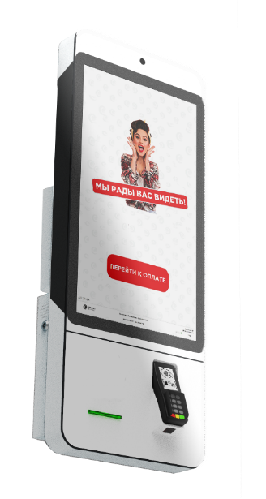
Модель/ Фото | Описание |  | Базовая комплектация терминала | Возможные опции | добавить опцию | Стоимость |  | Габаритный чертёж
Спец предложеиие
Киоски со склада! В наличии около 200 шт. Модель из пилотного проекта крупного федерального ретейла. Цена актуальна при наличии необходимого колличества на нашем складе.
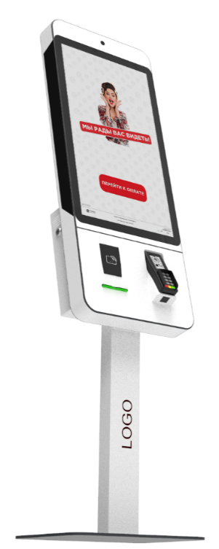 A-10 (S-32) | Напольный или настенный - Современный, сверхтонкий, стильный терминал с большим сенсорным экраном 31,5“ и промышленной матрицей класса А. - Идеально подходит для бизнеса со сложным процессом формирования заказа, например покупка билетов в театр или в случае когда нужно красиво преподнести товар как, например, в ресторане. - Станет украшением любого интерьера. | Премиальная промышленная матрица - Большая диагональ 31,5“ FullHD, 1920 x 1080, 9:16 - Повышенная контрастность и яркость 500кд/м для четкой картинки - Разработана для систем самообслуживания , работа 24\7 - Длительный ресурс, более 50000 часов (5,5 лет) Проекционно-емкостной сенсор (PCAP) - Обеспечивает быстрый и чувствительный отклик, не боится грязных пальцев - Технология MultiTouch может реагировать на несколько касаний - Не требует постоянного обслуживания и специфических настроек Модуль «Эквайринг» - Посадочное места для банковского POS терминала - PAXS300/VerifoneVX820 Опция PAXD200, KozenP12 (Сбер) - Оборудование предоставляется банком Мини компьютер (неттоп) - Процессор - Intel Celeron® J4005 (Опция J6412 Mini-ITX) - Оперативная память – 8Gb+ - SSD накопитель - 120Gb+ - интерфейсы: RJ45, USB, HDMI, VGA AUDIO(Опция RS232) Электрика -Кросс-модуль Шина на DIN-рейку в корпусе -Дифавтомат, АВДТ(Автоматический выключатель дифференциального тока ) -Проходные клеммы |  | Процессор Intel N95 |  | - ₽ | 15,000 ₽ | 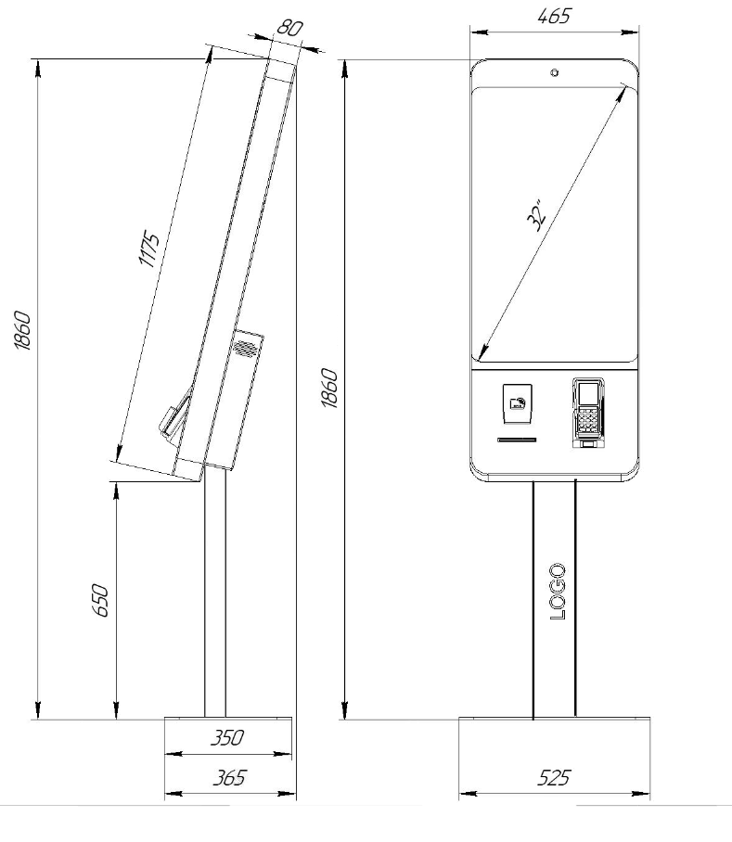
 |  |  |  | Процессор Core™ i3 |  | - ₽ | 20,000 ₽
 |  |  |  | Встроенный термопринтер HS k33 |  | - ₽ | 10,000 ₽
 |  |  |  | Встроенный термопринтер Custom VKP80II+ датчик бумаги |  | - ₽ | 35,000 ₽
 |  |  |  | Встроенная ККТ с фн 15 мес Казначей ФА / PayOnline01 ФА |  | - ₽ | 28,000 ₽
 |  |  |  | Считыватель RFID / IC / MSR Iron Logic Z-2 или аналог |  | - ₽ | 20,000 ₽
 |  |  |  | Сканер 1D, 2D кода Newland FM430 или аналог |  | - ₽ | 15,000 ₽
 |  |  |  | Встроенная камера широкоугольная IP/ Web |  | - ₽ | 9,000 ₽
 |  |  |  | Кронштейн для крепление на стену |  | - ₽ | 10,000 ₽

Срок поставки 10 рабочих дней (+ 5 раб. конец года сентябрь-декабрь) |  |  |  | Цена | 169,000.00 ₽
 |  |  |  | Дилер

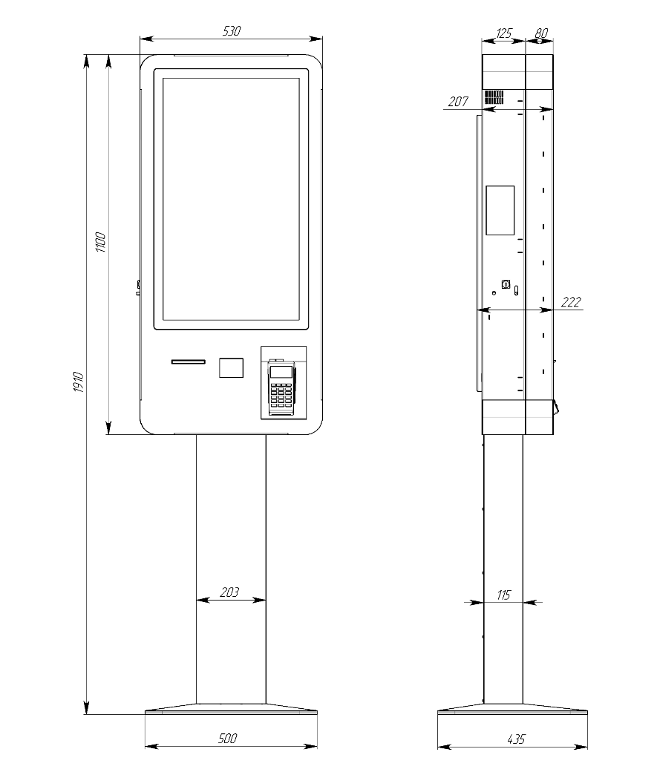
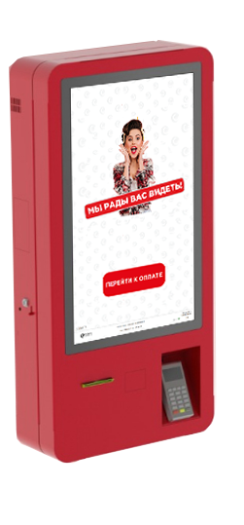 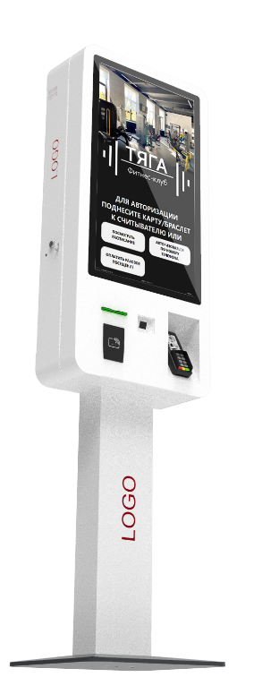 A-20 (MD-32) | Напольный или настенный - Большой экран 31,5“ (с промышленной матрицей класса А повышенной яркости) с сочной картинкой для привлечения внимания. -Возможность установки мощного компьютера для сложных задач - Современный (органичный) дизайн, впишется в любое прстранство - Универсальный (Напольное или настенное / комнатное или уличное) исполнение. - Технологичный (большая номенклатура оборудования для небольшого размера) -Спроектирован опытными конструкторами и технологами, (защита важных узлов, грамотная компоновка устройства, кабельменеджмент, качественный и современный электромонтаж) | Премиальная промышленная матрица - Большая диагональ 31,5“ FullHD, 1920 x 1080, 9:16 - Повышенная контрастность и яркость 500кд/м для четкой картинки - Разработана для систем самообслуживания , работа 24\7 - Длительный ресурс, более 50000 часов (5,5 лет) Проекционно-емкостной сенсор (PCAP) - Обеспечивает быстрый и чувствительный отклик, не боится грязных пальцев - Технология MultiTouch может реагировать на несколько касаний - Не требует постоянного обслуживания и специфических настроек Модуль «Эквайринг» - Посадочное места для банковского POS терминала - PAXS300/VerifoneVX820 Опция PAXD200, KozenP12 (Сбер) - Оборудование предоставляется банком Мощный компонентный компьютер - Процессор - Intel Celeron® G5905, LGA 1200 - Оперативная память – 8Gb+ - SSD накопитель - 120Gb+ - интерфейсы: RJ45, USB, HDMI, VGA, AUDIO (Опция RS232) Электрика -Кросс-модуль Шина на DIN-рейку в корпусе -Дифавтомат, АВДТ(Автоматический выключатель дифференциального тока ) -Проходные клеммы |  | Процессор Core™ i3 |  | - ₽ | 15,000 ₽
 |  |  |  | Процессор Core™ i5 |  | - ₽ | 20,000 ₽
 |  |  |  | Встроенный термопринтер Custom VKP80II+ датчик бумаги |  | - ₽ | 35,000 ₽
 |  |  |  | Встроенная ККТ с фн 15 мес Казначей ФА / PayOnline01 ФА |  | - ₽ | 28,000 ₽
 |  |  |  | Считыватель RFID / IC / MSR Iron Logic Z-2 или аналог |  | - ₽ | 20,000 ₽
 |  |  |  | Сканер 1D, 2D кода Newland FM430 или аналог |  | - ₽ | 15,000 ₽
 |  |  |  | Источник бесперебойного питания 650+VA |  | - ₽ | 5,000 ₽
 |  |  |  | Встроенная камера широкоугольная IP/ Web |  | - ₽ | 9,000 ₽
 |  |  |  | Кронштейн для крепление на стену |  | - ₽ | 5,000 ₽
 |  |  |  | Покраска корпуса Premium Полуглянец / Полумат |  | - ₽ | 7,000 ₽

Срок поставки 40 рабочих дней (+ 10 раб. конец года сентябрь-декабрь) |  |  |  | Цена | 239,000.00 ₽
 |  |  |  | Дилер

A-30 (А-32r) | Напольный - Изящный терминал с большим сенсорным экраном 31,5“ и промышленной матрицей класса А - Возможно добавление большого количества опций (от печати билетов на бланках до работы с наличными денежными средствами), что позволяет адаптировать эту модель практически под любую задачу в сфере самообслуживания. - Работает с большими бобинами чековой ленты (до 180мм в диаметре), что позволяет сократить частоту замены бумаги. - Разработан с учетом современных требований к комплектующим и с большим заделом для модернизации. - Удобный доступ спереди для обслуживания или ремонта киоска. | Премиальная промышленная матрица - Большая диагональ 31,5“ FullHD, 1920 x 1080, 9:16 - Повышенная контрастность и яркость 500кд/м для четкой картинки - Разработана для систем самообслуживания , работа 24\7 - Длительный ресурс, более 50000 часов (5,5 лет) Проекционно-емкостной сенсор (PCAP) - Обеспечивает быстрый и чувствительный отклик, не боится грязных пальцев - Технология MultiTouch может реагировать на несколько касаний - Не требует постоянного обслуживания и специфических настроек Модуль «Эквайринг» - Посадочное места для банковского POS терминала - PAXS300/VerifoneVX820/IngenicoiPP320 Опция PAXD200, KozenP12 (Сбер) - Оборудование предоставляется банком Мощный Компонентный компьютер - Процессор - Intel Celeron® G5905, LGA 1200 - Оперативная память – 8Gb+ - SSD накопитель - 120Gb+ - интерфейсы: RJ45, USB, HDMI, VGA, AUDIO (Опция RS232) Электрика -Кросс-модуль Шина на DIN-рейку в корпусе -Дифавтомат, АВДТ(Автоматический выключатель дифференциального тока ) -Проходные клеммы |  | Процессор Core™ i3 |  | - ₽ | 15,000 ₽ | 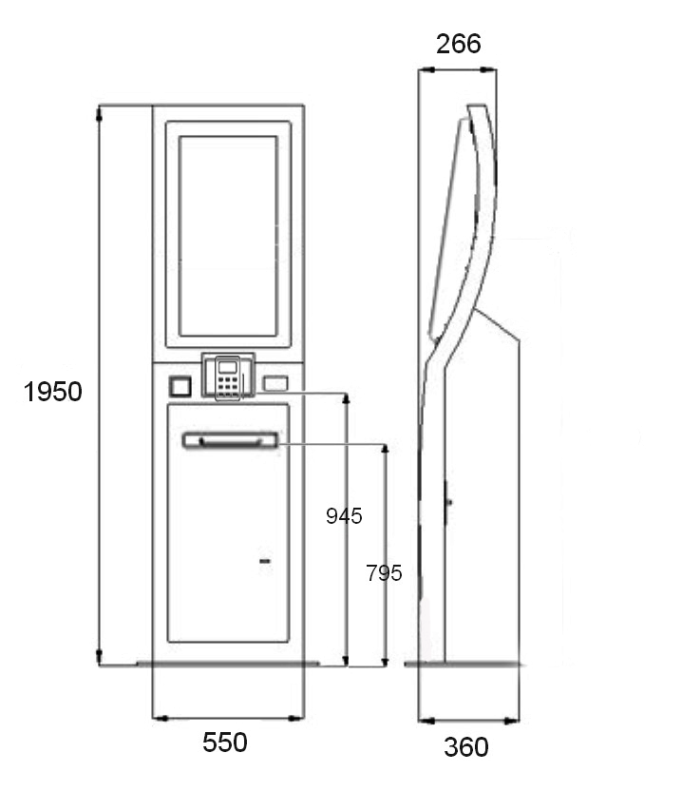
 |  |  |  | Процессор Core™ i5 |  | - ₽ | 20,000 ₽
 |  |  |  | Встроенный термопринтер Custom VKP80II+ датчик бумаги |  | - ₽ | 35,000 ₽
 |  |  |  | Встроенная ККТ с фн 15 мес Казначей ФА / PayOnline01 ФА |  | - ₽ | 28,000 ₽
 |  |  |  | Наличные CashCode SM с касетой на 1500 купюр |  | - ₽ | 65,000 ₽
 |  |  |  | Наличные Creator C-100 с касетой на 1500 купюр |  | - ₽ | 75,000 ₽
 |  |  |  | Диспенсер PULOON 2 номинала *срок + 1 мес |  | - ₽ | 170,000 ₽
 |  |  |  | Доп. касета для инкасации (1500 купюр) Канада |  | - ₽ | 20,000 ₽
 |  |  |  | Считыватель RFID / IC / MSR Iron Logic Z-2 или аналог |  | - ₽ | 20,000 ₽
 |  |  |  | Сканер 1D, 2D кода Newland FM430 или аналог |  | - ₽ | 17,000 ₽
 |  |  |  | Диспенсер карт Creator CRT *срок + 1 мес |  | - ₽ | 55,000 ₽
 |  |  |  | Принтер билетный CUSTOM KPM302 *срок + 1 мес |  | - ₽ | 85,000 ₽
 |  |  |  | Лазерная резка логотипа |  | - ₽ | 25,000 ₽
 |  |  |  | Покраска корпуса Premium Полуглянец / Полумат |  | - ₽ | 7,000 ₽
 |  |  |  | Источник бесперебойного питания 650+VA |  | - ₽ | 5,000 ₽
 |  |  |  | Встроенная камера широкоугольная IP/ Web |  | - ₽ | 9,000 ₽
 |  |  |  | Сканер паспорта Regula *срок + 2 мес |  | - ₽ | 170,000 ₽
Срок поставки 30 рабочих дней (+ 10 раб. конец года сентябрь-декабрь) |  |  |  | Цена | 249,000.00 ₽
 |  |  |  | Дилер

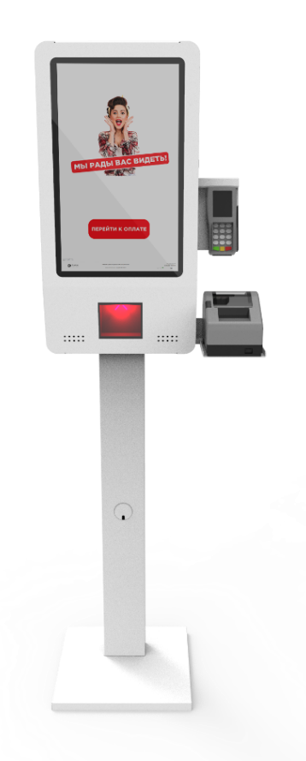 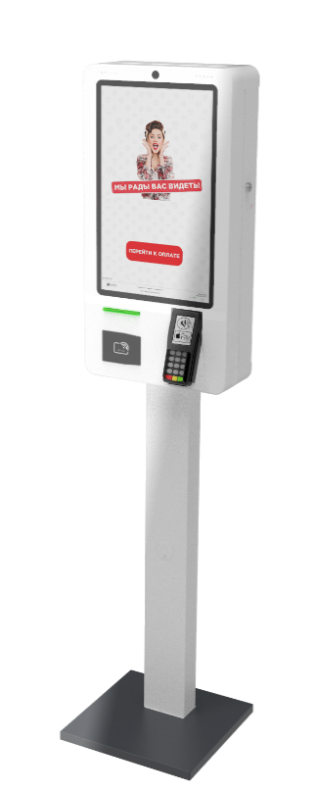 K-5so (K-22so) | Напольный, Настенный, Настольный -Стильный терминал с внешней кассой, на база промышленного компьютера intel J4125, -Cовременный запатентованый дизайн. -Спроектирован опытными конструкторами и технологами (защита важных узлов, грамотная компоновка устройства, кабельменеджмент, качественный и современный электромонтаж) -Увеличенный сенсорный экран 21,5“ -Промышленной матрицей класса А. -Удобный доступ для обслуживания или ремонта киоска. -Модульный монтаж узлов позволяет использовать большой модельный ряд комплектующих и не зависеть от наличия их на рынке. | Премиальная промышленная матрица - Большая диагональ 21,5“ FullHD, 1920 x 1080, 9:16 - Повышенная контрастность и яркость 500кд/м для четкой картинки - Разработана для систем самообслуживания , работа 24\7 - Длительный ресурс, более 50000 часов (5,5 лет) Проекционно-емкостной сенсор (PCAP) - Обеспечивает быстрый и чувствительный отклик, не боится грязных пальцев - Технология MultiTouch может реагировать на несколько касаний - Не требует постоянного обслуживания и специфических настроек Модуль «Эквайринг» - Посадочное места для банковского POS терминала - PAXS300/VerifoneVX820 Опция PAXD200, KozenP12 (Сбер) - Оборудование предоставляется банком Оптимальный промышленный компьютер - Процессор - Intel Celeron® J4125 - Оперативная память –8Gb+ - SSD накопитель - 120Gb+ - интерфейсы: RJ45, USB, HDMI, VGA AUDIO (Опция RS232) Электрика -Кросс-модуль Шина на DIN-рейку в корпусе -Дифавтомат, АВДТ(Автоматический выключатель дифференциального тока ) -Проходные клеммы |  | Процессор Intel N95 или J6412 |  | - ₽ | 10,000 ₽ | 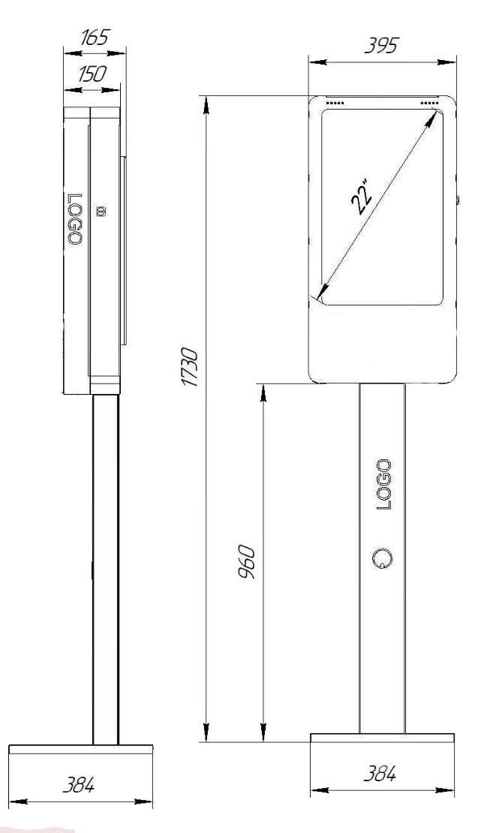
 |  |  |  | Встроенный термопринтер Custom VKP80II+ датчик бумаги |  | - ₽ | 45,000 ₽
 |  |  |  | Встроенная ККТ с фн 15 мес Казначей ФА / PayOnline01 ФА |  | - ₽ | 28,000 ₽
 |  |  |  | Считыватель RFID / IC / MSR Iron Logic Z-2 или аналог |  | - ₽ | 20,000 ₽
 |  |  |  | Сканер 1D, 2D кода Newland FM430 или аналог |  | - ₽ | 20,000 ₽
 |  |  |  | Встроенная камера для оплаты |  | - ₽ | 15,000 ₽
 |  |  |  | Кронштейн для крепление на стену |  | - ₽ | 5,000 ₽
 |  |  |  | Настольное крепление для крепления к столешнице |  | - ₽ | 5,000 ₽
 |  |  |  | Стол для размещения покупок |  | - ₽ | 40,000 ₽
 |  |  |  | Стол \ Тумба для весов |  | - ₽ | 55,000 ₽
 |  |  |  | Встроенная камера широкоугольная IP/ Web |  | - ₽ | 9,000 ₽
 |  |  |  | Покраска корпуса Premium Полуглянец / Полумат |  | - ₽ | 7,000 ₽

Срок поставки 15 рабочих дней (+ 10 раб. конец года сентябрь-декабрь) |  |  |  | Цена | 184,000.00 ₽
 |  |  |  | Дилер

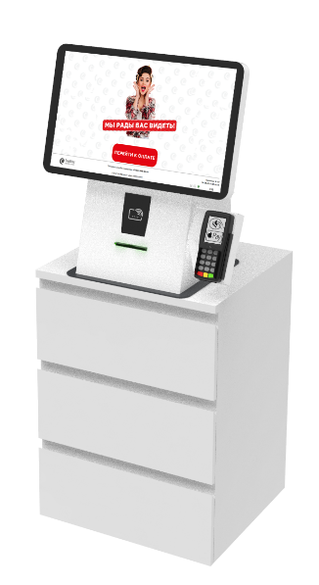 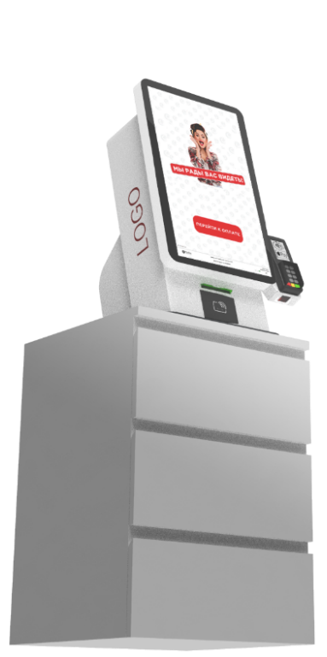 T-5 (Т-22) | Настольный -Компактный терминал с внутренней кассой, на база промышленного компьютера intel J4125, -Минималистичный дизайн. -Спроектирован опытными конструкторами и технологами, (защита важных узлов, грамотная компоновка устройства, кабельменеджмент, качественный и современный электромонтаж) -Увеличенный сенсорный экран 21,5“ с изменяемой ориентацией. -Промышленной матрицей класса А. -Удобный доступ для обслуживания или ремонта киоска. -Модульный монтаж узлов позволяет использовать большой модельный ряд комплектующих и не зависеть от наличия их на рынке. | Премиальная промышленная матрица - Большая диагональ 21,5“ FullHD, 1920 x 1080, 9:16 - Повышенная контрастность и яркость 500кд/м для четкой картинки - Разработана для систем самообслуживания , работа 24\7 - Длительный ресурс, более 50000 часов (5,5 лет) Проекционно-емкостной сенсор (PCAP) - Обеспечивает быстрый и чувствительный отклик, не боится грязных пальцев - Технология MultiTouch может реагировать на несколько касаний - Не требует постоянного обслуживания и специфических настроек Модуль «Эквайринг» - Посадочное места для банковского POS терминала - PAXS300/VerifoneVX820 Опция PAXD200, KozenP12 (Сбер) - Оборудование предоставляется банком Оптимальный промышленный компьютер - Процессор - Intel Celeron® J4125 - Оперативная память – 8Gb+ - SSD накопитель - 120Gb+ - интерфейсы: RJ45, USB, HDMI, VGA, AUDIO (Опция RS232) Электрика -Кросс-модуль Шина на DIN-рейку в корпусе -Дифавтомат, АВДТ(Автоматический выключатель дифференциального тока ) -Проходные клеммы |  | Процессор Intel N95 или J6412 |  | - ₽ | 10,000 ₽ | 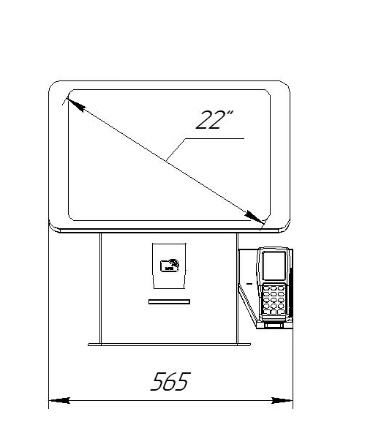 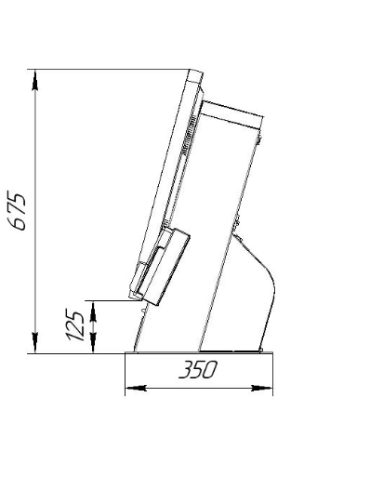 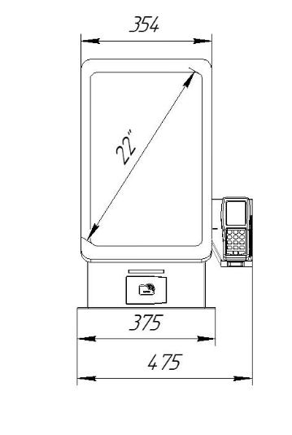
 |  |  |  | Встроенный термопринтер Custom VKP80II+ датчик бумаги |  | - ₽ | 35,000 ₽
 |  |  |  | Встроенная ККТ с фн 15 мес Казначей ФА / PayOnline01 ФА |  | - ₽ | 28,000 ₽
 |  |  |  | Считыватель RFID / IC / MSR Iron Logic Z-2 или аналог |  | - ₽ | 20,000 ₽
 |  |  |  | Сканер 1D, 2D кода Newland FM430 или аналог |  | - ₽ | 20,000 ₽
 |  |  |  | Стол для размещения покупок |  | - ₽ | 40,000 ₽
 |  |  |  | Стол \ Тумба для весов |  | - ₽ | 55,000 ₽
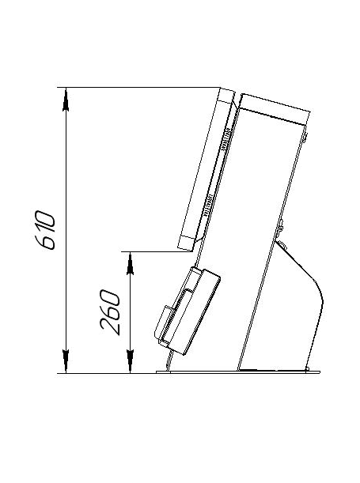
 |  |  |  | Встроенная камера широкоугольная IP/ Web |  | - ₽ | 9,000 ₽
 |  |  |  | Покраска корпуса Premium Полуглянец / Полумат |  | - ₽ | 7,000 ₽

Срок поставки 15 рабочих дней (+ 10 раб. конец года сентябрь-декабрь) |  |  |  | Цена | 169,000.00 ₽
 |  |  |  | Дилер

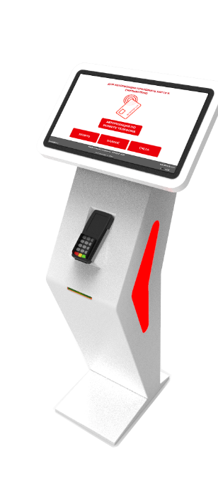 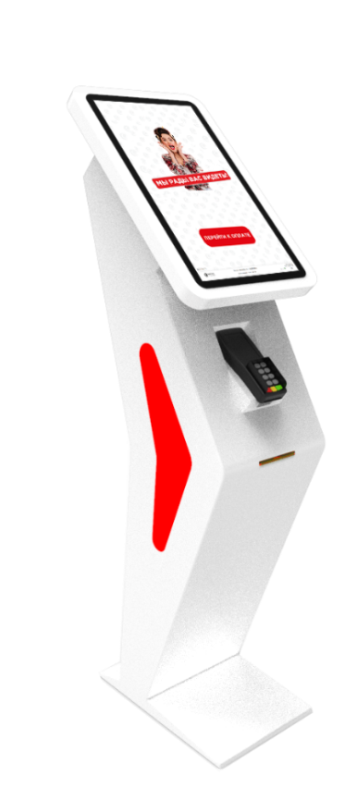 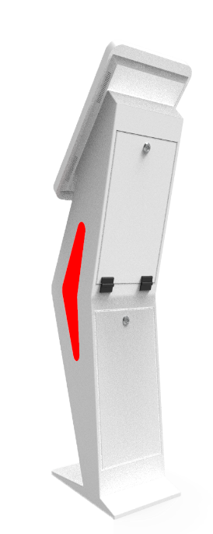 X-5 (X-22) | Напольный Изящный терминал с сенсорным экраном и промышленной матрицей Диагональ 22” c возможностью увеличения диагонали до 27” и возможностью изменять ориентацию экрана с вертикальной на горизонтальную и наоборот . Идеально подходит для процесса со сложным формированием заказа, например покупка билетов в театр или в случае когда нужно красиво преподнести информацию для клиента, соблюсти корпоративный стиль. Станет украшением любого интерьера. | Премиальная промышленная матрица - Диагональ 21,5“ FullHD, 1920 x 1080, 9:16 - Повышенная контрастность и яркость 500кд/м для четкой картинки - Разработана для систем самообслуживания , работа 24\7 - Длительный ресурс, более 50000 часов (5,5 лет) Проекционно-емкостной сенсор (PCAP) - Обеспечивает быстрый и чувствительный отклик, не боится грязных пальцев - Технология MultiTouch может реагировать на несколько касаний - Не требует постоянного обслуживания и специфических настроек *Термопринтер Custom VKP80 - является одним из самых надежных и распространенных. Сильный мотор , мощный процессор и долговечная печатающая головка Модуль «Эквайринг» - Посадочное места для банковского POS терминала - PAXS300/VerifoneVX820/IngenicoiPP320 Опция PAXD200, KozenP12 (Сбер) - Оборудование предоставляется банком Оптимальный промышленный компьютер - Процессор - Intel Celeron® J4125 - Оперативная память – 8Gb - SSD накопитель - 120Gb+ - интерфейсы: RJ45, USB, HDMI, VGA ,AUDIO (Опция RS232) Электрика -Кросс-модуль Шина на DIN-рейку в корпусе -Дифавтомат, АВДТ(Автоматический выключатель дифференциального тока ) -Проходные клеммы |  | Процессор Intel N95 или J6412 |  | - ₽ | 10,000 ₽ | 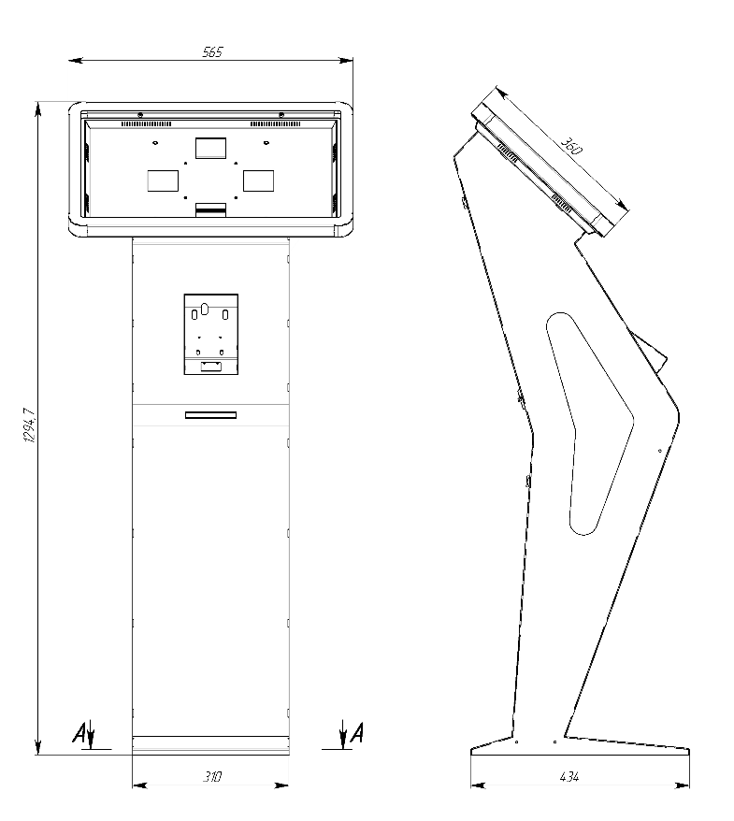
 |  |  |  | Встроенный термопринтер Custom VKP80II+ датчик бумаги |  | - ₽ | 28,000 ₽
 |  |  |  | Встроенная ККТ с фн 15 мес Казначей ФА / PayOnline01 ФА |  | - ₽ | 35,000 ₽
 |  |  |  | Считыватель RFID / IC / MSR Iron Logic Z-2 или аналог |  | - ₽ | 15,000 ₽
 |  |  |  | Сканер 1D, 2D кода Newland FM430 или аналог |  | - ₽ | 15,000 ₽
 |  |  |  | Сенсорный экран диагональ 24" |  | - ₽ | 20,000 ₽
 |  |  |  | Сенсорный экран диагональ 27" |  | - ₽ | 25,000 ₽
 |  |  |  | Встроенная камера широкоугольная IP/ Web |  | - ₽ | 9,000 ₽
 |  |  |  | Покраска корпуса Premium Полуглянец / Полумат |  | - ₽ | 7,000 ₽

Срок поставки 40 рабочих дней (+ 10 раб. конец года сентябрь-декабрь) |  |  |  | Цена | 249,000.00 ₽
 |  |  |  | Дилер

OUTDOOR
Модель/ Фото | Описание | Базовая комплектация терминала | Возможные опции | добавить опцию | Стоимость |  | Габаритный чертёж
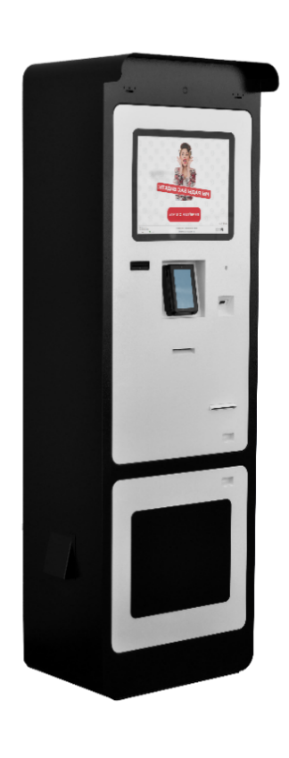 S-1 Pro Max (А-17 rest) | Уличный терминал в современном дизайне. -Части которые подвергаются механическому воздействию выполнены из нержавеющей стали. -Раздельные зоны доступа к устройствам, что бы при обслуживании (инкассации, смены чековой ленты и т.д.) случайно не повредить критические узлы управления. -Внедрены конструкторские решения выработанные на базе 20 летнего опыта, позволяющие киоску нормально работать в уличных условиях (солнце, пыль, влага, перегрев, насекомые) -Возможность установки большого количества устройств в том числе оплаты (наличные и безналичные) и сверхъяркого экрана. -Работает с большими бобинами чековой ленты (до 180мм в диаметре), что позволяет сократить частоту замены бумаги. -Спроектирован опытными конструкторами и технологами: Защита важных узлов, Грамотная компоновка устройства, Кабель менеджмент, качественный электромонтаж -Разработан с учетом современных требований к комплектующим и с большим заделом для модернизации. -Удобный доступ для обслуживания или ремонта киоска. -Модульный монтаж узлов позволяет использовать большой модельный ряд комплектующих и не зависеть от наличия их на рынке. | Промышленная матрица с большим ресурсом. Диагональ 17’’, 1280x1024, 5:4 Настраивается под климатический режим и освещённость. Разработана для систем самообслуживания , работа 24\ - Длительный ресурс эксплуатации (более 50000 часов) Проекционно-емкостной сенсор (PCAP) Инновационная сенсорная технология (как на смартфонах) Обеспечивает быстрый и чувствительный отклик Технология MultiTouch может реагировать на несколько касаний Не требует постоянного обслуживания и специфических настроек Мощный компонентный компьютер - Процессор - Intel Celeron® G5905, LGA 1200 - Оперативная память – 8Gb+ - SSD накопитель - 120Gb+ - интерфейсы: RJ45, USB, HDMI, VGA AUDIO, RS232 Прочие характеристики Утепление и автоматическая система климат-контроля -Система охлаждения монитора в жаркое время -Система циркуляции воздуха, вытяжная и приточная -Система фильтрации для защиты от пыли и насекомых -Сталь с антикоррозийным покрытием - С добавлением элементов из нержавеющей стали Электрика -Кросс-модуль Шина на DIN-рейку в корпусе -Дифавтомат, АВДТ(Автоматический выключатель дифференциального тока ) -Проходные клеммы | Свехяркий экран 1000кд *рекомендуется | 1 | 15,000 ₽ | 15,000 ₽
 |  |  | Банковский модуль Pax IM20 | 1 | 28,000 ₽ | 28,000 ₽
 |  |  | Процессор Core™ i3 | 1 | 20,000 ₽ | 20,000 ₽
 |  |  | Процессор Core™ i5 |  | - ₽ | 30,000 ₽
 |  |  | Встроенный термопринтер Custom VKP80II+ датчик бумаги | 1 | 35,000 ₽ | 35,000 ₽
 |  |  | Встроенная ККТ с фн 15 мес Казначей ФА / PayOnline01 ФА |  | - ₽ | 28,000 ₽
 |  |  | Наличные CashCode SM с касетой на 1500 купюр | 1 | 65,000 ₽ | 65,000 ₽
 |  |  | Наличные Creator C-100 с касетой на 1500 купюр |  | - ₽ | 75,000 ₽
 |  |  | Диспенсер PULOON 2 номинала *срок + 1 мес |  | - ₽ | 170,000 ₽
 |  |  | Доп. касета для инкасации (1500 купюр) Канада |  | - ₽ | 20,000 ₽
 |  |  | Считыватель RFID / IC / MSR Iron Logic Z-2 или аналог | 1 | 20,000 ₽ | 20,000 ₽
 |  |  | Сканер 1D, 2D кода Newland FM430 или аналог |  | - ₽ | 17,000 ₽
 |  |  | Диспенсер карт Creator CRT *срок + 1 мес |  | - ₽ | 55,000 ₽
 |  |  | Принтер билетный CUSTOM KPM302 *срок + 1 мес |  | - ₽ | 85,000 ₽
 |  |  | Лазерная резка логотипа |  | - ₽ | 25,000 ₽
 |  |  | Сканер паспорта Regula *срок + 2 мес |  | - ₽ | 170,000 ₽
 |  |  | Источник бесперебойного питания 650+VA |  | - ₽ | 5,000 ₽
 |  |  | Встроенная камера широкоугольная IP/ Web |  | - ₽ | 9,000 ₽
 |  |  | Покраска корпуса Premium Полуглянец / Полумат |  | - ₽ | 7,000 ₽

Срок поставки 40 рабочих дней (+ 10 раб. конец года сентябрь-декабрь) |  |  | Цена | 616,000.00 ₽
 |  |  | Дилер

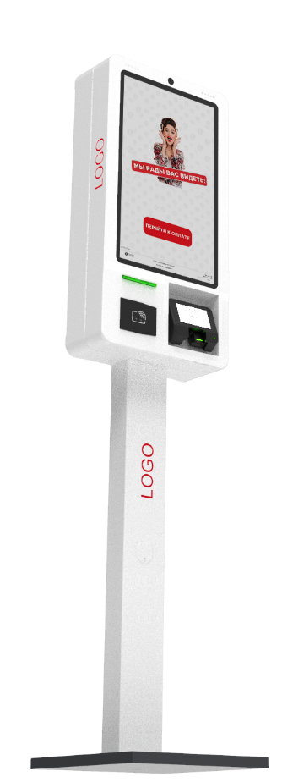 S-5 (К-22st) | Стильный, компактный Уличный терминал, на базе промышленного компьютера -Спроектирован опытными конструкторами и технологами, внутри всё как под капотом Audi: Защита важных узлов, грамотная компоновка устройства, кабель менеджмент, Качественный, современный электромонтаж электромонтаж -Промышленная матрица класса А. -Удобный доступ для обслуживания или ремонта киоска. -Модульный монтаж узлов позволяет использовать большой модельный ряд комплектующих и не зависеть от наличия их на рынке. | Промышленная матрица с большим ресурсом. Диагональ 22’,FullHD, 1920 x 1080, 9:16 Настраивается под климатический режим и освещённость. Разработана для систем самообслуживания , работа 24\ - Длительный ресурс эксплуатации (более 50000 часов) Проекционно-емкостной сенсор (PCAP) Инновационная сенсорная технология (как на смартфонах) Обеспечивает быстрый и чувствительный отклик Технология MultiTouch может реагировать на несколько касаний Не требует постоянного обслуживания и специфических настроек Оптимальный промышленный компьютер - Процессор - Intel Celeron® J4125 - Оперативная память –8Gb+ - SSD накопитель - 120Gb+ - интерфейсы: RJ45, USB, HDMI, VGA AUDIO (Опция RS232) Прочие характеристики Утепление и автоматическая система климат-контроля -Система охлаждения монитора в жаркое время -Система циркуляции воздуха, вытяжная и приточная -Система фильтрации для защиты от пыли и насекомых -Сталь с антикоррозийным покрытием - С добавлением элементов из нержавеющей стали Электрика -Кросс-модуль Шина на DIN-рейку в корпусе -Дифавтомат, АВДТ(Автоматический выключатель дифференциального тока) для каждого отсека -Проходные клеммы | Свехяркий экран 1000кд *рекомендуется | 1 | 20,000 ₽ | 20,000 ₽
 |  |  | Банковский модуль Pax IM20 |  | - ₽ | 28,000 ₽
 |  |  | Процессор Celeron® J6412 |  | - ₽ | 15,000 ₽
 |  |  | Процессор Core™ i3 | 1 | 25,000 ₽ | 25,000 ₽
 |  |  | Процессор Core™ i5 |  | - ₽ | 50,000 ₽
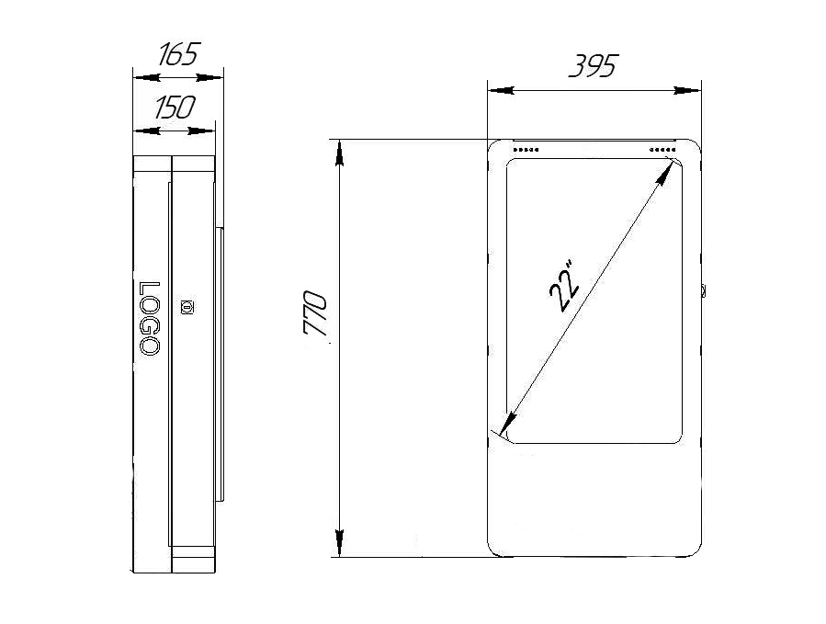
 |  |  | Встроенный термопринтер Custom VKP80II+ датчик бумаги |  | - ₽ | 35,000 ₽
 |  |  | Встроенная ККТ с фн 15 мес Казначей ФА / PayOnline01 ФА |  | - ₽ | 28,000 ₽
 |  |  | Считыватель RFID / IC / MSR Iron Logic Z-2 или аналог | 1 | 20,000 ₽ | 20,000 ₽
 |  |  | Сканер 1D, 2D кода Newland FM430 или аналог |  | - ₽ | 17,000 ₽
 |  |  | Источник бесперебойного питания 650+VA |  | - ₽ | 5,000 ₽
 |  |  | Встроенная камера широкоугольная IP/ Web |  | - ₽ | 9,000 ₽
 |  |  | Покраска корпуса Premium Полуглянец / Полумат |  | - ₽ | 7,000 ₽

Срок поставки 40 рабочих дней (+ 10 раб. конец года сентябрь-декабрь) |  |  | Цена | 394,000.00 ₽
 |  |  | Дилер

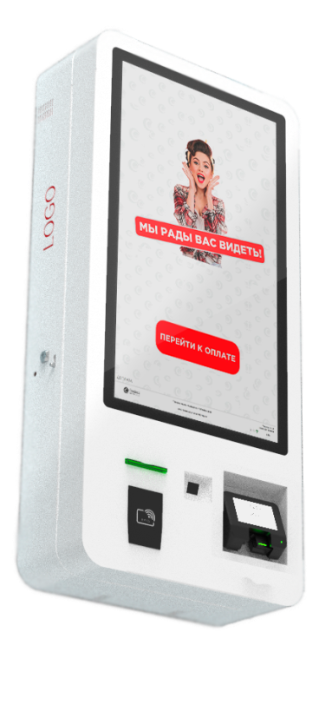 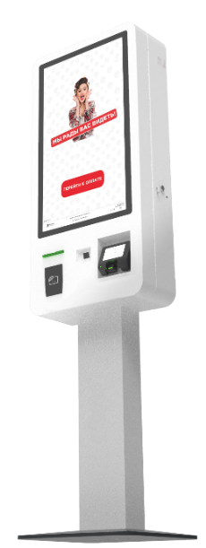 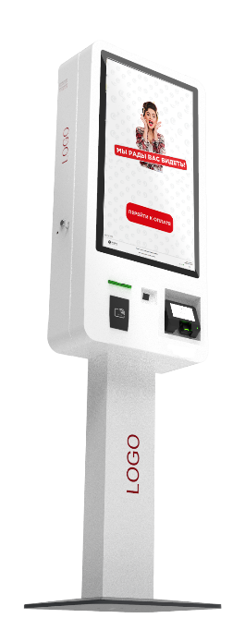 S-10 (MD-32st) | Универсальный терминал с большим экраном - Большой экран 31,5“ (с промышленной матрицей класса А повышенной яркости) с сочной картинкой для привлечения внимания. -Возможность установки мощного компьютера для сложных задач - Современный (органичный) дизайн, впишется в любое прстранство - Универсальный (Напольное или настенное / комнатное или уличное) исполнение. Технологичный (большая номенклатура оборудования для небольшого размера) Спроектирован опытными конструкторами и технологами: Защита важных узлов, грамотная компоновка устройства, кабель менеджмент, Качественный, современный электромонтаж | Промышленная матрица с большим ресурсом. Диагональ 31,5, FullHD, 1920 x 1080, соотношение 9:16 Повышенная контрастность и яркость 500кд/м для четкой картинки Настраивается под климатический режим и освещённость. Разработана для систем самообслуживания , работа 24\ - Длительный ресурс эксплуатации (более 50000 часов) Проекционно-емкостной сенсор (PCAP) Инновационная сенсорная технология (как на смартфонах) Обеспечивает быстрый и чувствительный отклик Технология MultiTouch может реагировать на несколько касаний Не требует постоянного обслуживания и специфических настроек Мощный компонентный компьютер - Процессор - Intel Celeron® G5905, LGA 1200 - Оперативная память – 8Gb+ - SSD накопитель - 120Gb+ - интерфейсы: RJ45, USB, HDMI, VGA AUDIO, RS232 Прочие характеристики Утепление и автоматическая система климат-контроля -Система охлаждения монитора в жаркое время -Система циркуляции воздуха, вытяжная и приточная -Система фильтрации для защиты от пыли и насекомых -Сталь с антикоррозийным покрытием - С добавлением элементов из нержавеющей стали Электрика -Кросс-модуль Шина на DIN-рейку в корпусе -Дифавтомат, АВДТ(Автоматический выключатель дифференциального тока ) -Проходные клеммы | Свехяркий экран 1000кд *рекомендуется |  | - ₽ | 45,000 ₽
 |  |  | Банковский модуль Pax IM20 |  | - ₽ | 28,000 ₽
 |  |  | Процессор Core™ i3 |  | - ₽ | 20,000 ₽
 |  |  | Процессор Core™ i5 |  | - ₽ | 30,000 ₽
 |  |  | Встроенный термопринтер Custom VKP80II+ датчик бумаги |  | - ₽ | 35,000 ₽
 |  |  | Встроенная ККТ с фн 15 мес Казначей ФА / PayOnline01 ФА |  | - ₽ | 28,000 ₽
 |  |  | Считыватель RFID / IC / MSR Iron Logic Z-2 или аналог |  | - ₽ | 20,000 ₽
 |  |  | Сканер 1D, 2D кода Newland FM430 или аналог |  | - ₽ | 17,000 ₽
 |  |  | Сканер паспорта Regula *срок + 2 мес |  | - ₽ | 170,000 ₽
 |  |  | Видеокарта |  | - ₽ | 8,000 ₽
 |  |  | Источник бесперебойного питания 650+VA |  | - ₽ | 5,000 ₽
 |  |  | Встроенная камера широкоугольная IP/ Web |  | - ₽ | 9,000 ₽
 |  |  | Покраска корпуса Premium Полуглянец / Полумат |  | - ₽ | 7,000 ₽

Срок поставки 40 рабочих дней (+ 10 раб. конец года сентябрь-декабрь) |  |  | Цена | 419,000.00 ₽
 |  |  | Дилер

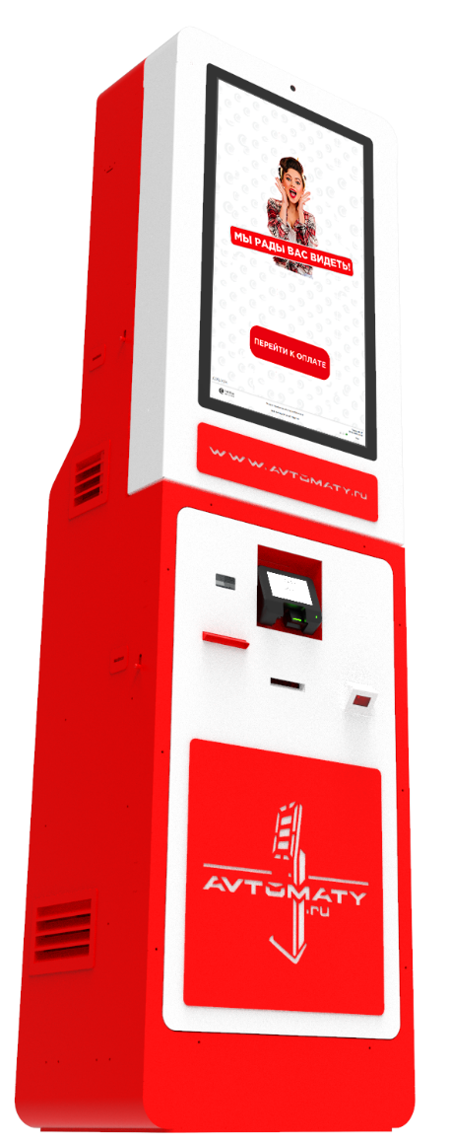 S-30 (А-32st) | Уличный терминал с большим экраном. . Внедрены конструкторские решения выработанные на базе 20 летнего опыта, позволяющие киоску нормально работать в уличных условиях (солнце, пыль, влага, перегрев) Возможность установки большого количества устройств в том числе оплаты (наличные и безналичные) и сверхъяркого экрана большой диагонали. Работает с большими бобинами чековой ленты (до 180мм в диаметре), что позволяет сократить частоту замены бумаги. Спроектирован опытными конструкторами и технологами: Защита важных узлов, Грамотная компоновка устройства, Кабель менеджмент, Качественный, современный электромонтаж Разработан с учетом современных требований к комплектующим и с большим заделом для модернизации. Удобный доступ для обслуживания или ремонта киоска. Модульный монтаж узлов позволяет использовать большой модельный ряд комплектующих и не зависеть от наличия их на рынке. | Промышленная матрица с большим ресурсом. Диагональ 31,5, FullHD, 1920 x 1080, соотношение 9:16 Повышенная контрастность и яркость 500кд/м для четкой картинки Настраивается под климатический режим и освещённость. Разработана для систем самообслуживания , работа 24\ - Длительный ресурс эксплуатации (более 50000 часов) Проекционно-емкостной сенсор (PCAP) Инновационная сенсорная технология (как на смартфонах) Обеспечивает быстрый и чувствительный отклик Технология MultiTouch может реагировать на несколько касаний Не требует постоянного обслуживания и специфических настроек Мощный компонентный компьютер - Процессор - Intel Celeron® G5905, LGA 1200 - Оперативная память – 8Gb+ - SSD накопитель - 120Gb+ - интерфейсы: RJ45, USB, HDMI, VGA AUDIO, RS232 Прочие характеристики Утепление и автоматическая система климат-контроля -Система охлаждения монитора в жаркое время -Система циркуляции воздуха, вытяжная и приточная -Система фильтрации для защиты от пыли и насекомых -Сталь с антикоррозийным покрытием - С добавлением элементов из нержавеющей стали Электрика -Кросс-модуль Шина на DIN-рейку в корпусе -Дифавтомат, АВДТ(Автоматический выключатель дифференциального тока ) для каждого отсека -Проходные клеммы | Свехяркий экран 1000кд *рекомендуется |  | - ₽ | 45,000 ₽
 |  |  | Свехяркий экран 2000кд |  | - ₽ | 65,000 ₽
 |  |  | Банковский модуль Pax IM20 |  | - ₽ | 28,000 ₽
 |  |  | Процессор Core™ i3 |  | - ₽ | 20,000 ₽
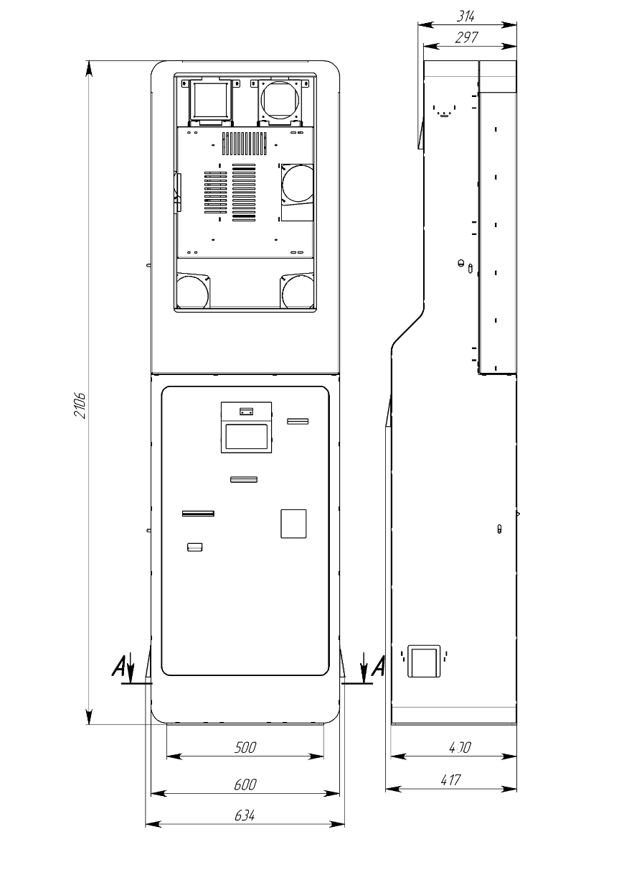
 |  |  | Процессор Core™ i5 |  | - ₽ | 30,000 ₽
 |  |  | Встроенный термопринтер Custom VKP80II+ датчик бумаги |  | - ₽ | 35,000 ₽
 |  |  | Встроенная ККТ с фн 15 мес Казначей ФА / PayOnline01 ФА |  | - ₽ | 28,000 ₽
 |  |  | Наличные CashCode SM с касетой на 1500 купюр |  | - ₽ | 65,000 ₽
 |  |  | Наличные Creator C-100 с касетой на 1500 купюр |  | - ₽ | 75,000 ₽
 |  |  | Диспенсер PULOON 2 номинала *срок + 1 мес |  | - ₽ | 170,000 ₽
 |  |  | Доп. касета для инкасации (1500 купюр) Канада |  | - ₽ | 20,000 ₽
 |  |  | Считыватель RFID / IC / MSR Iron Logic Z-2 или аналог |  | - ₽ | 20,000 ₽
 |  |  | Сканер 1D, 2D кода Newland FM430 или аналог |  | - ₽ | 17,000 ₽
 |  |  | Диспенсер карт Creator CRT *срок + 1 мес |  | - ₽ | 55,000 ₽
 |  |  | Принтер билетный CUSTOM KPM302 *срок + 1 мес |  | - ₽ | 85,000 ₽
 |  |  | Лазерная резка логотипа |  | - ₽ | 25,000 ₽
 |  |  | Сканер паспорта Regula *срок + 2 мес |  | - ₽ | 170,000 ₽
 |  |  | Источник бесперебойного питания 650+VA |  | - ₽ | 5,000 ₽
 |  |  | Встроенная камера широкоугольная IP/ Web |  | - ₽ | 9,000 ₽
 |  |  | Покраска корпуса Premium Полуглянец / Полумат |  | - ₽ | 7,000 ₽
Срок поставки 40 рабочих дней (+ 10 раб. конец года сентябрь-декабрь) |  |  | Цена | 498,000.00 ₽
 |  |  | Дилер

